受付個票
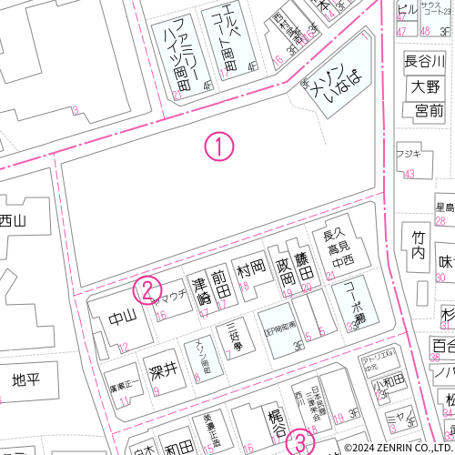
 | 大型ごみ |  | 1
収集日： |  | 受付番号：

